EP_2Pairwise testing
Тестирование формы на основе курса Яндекс.Практикум
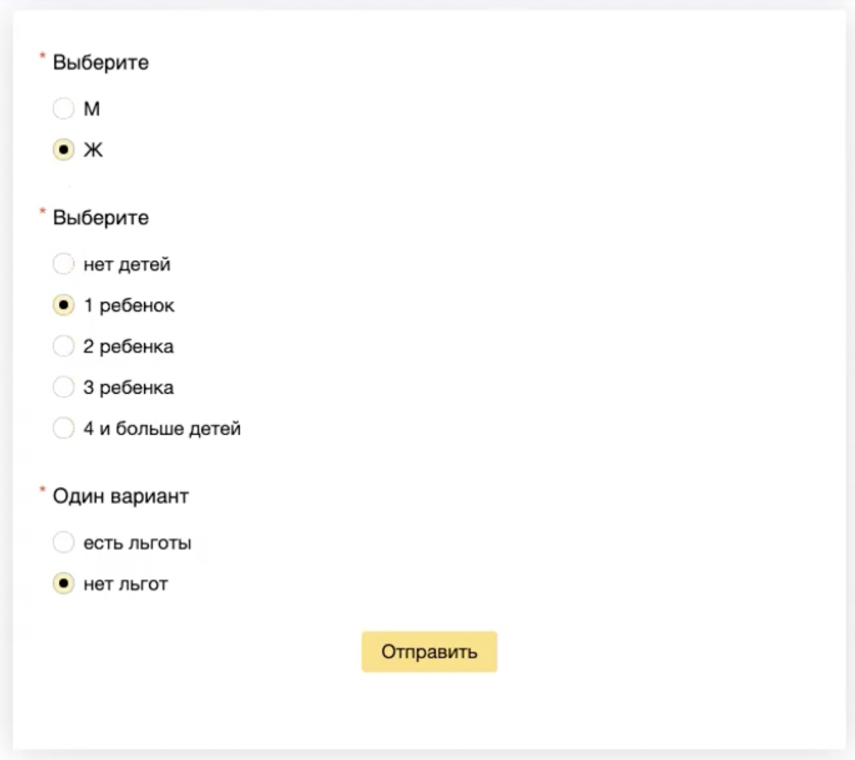

дети | льготы | пол
нет детей | есть льготы
нет детей | нет льгот
1 ребенок | есть льготы
1 ребенок | нет льгот
2 ребенка | есть льготы
2 ребенка | нет льгот
3 ребенка | есть льготы
3 ребенка | нет льгот
4 и более детей | есть льготы
4 и более детей | нет льгот

дети | льготы | пол
нет детей | есть льготы | м
нет детей | нет льгот | ж
1 ребенок | есть льготы | ж
1 ребенок | нет льгот | м
2 ребенка | есть льготы | м
2 ребенка | нет льгот | ж
3 ребенка | есть льготы | ж
3 ребенка | нет льгот | м
4 и более детей | есть льготы | м
4 и более детей | нет льгот | ж

